2020
 |  |  | ОБЩЕСТВО ИНВАЛИДОВ ГОРОДА АРТЕМА
 |  |  | Приморской краевой общественной организации
 |  |  | Всероссийское общество инвалидов (ВОИ)
 |  |  | 692760, г. Артём, ул. Кирова, 66
 |  |  | Тел. 8 (42337) 4-22-71
 |  |  | ИНН 2502001682

Некоммерческая организация Общество инвалидов г. Артема Приморской краевой организации
общероссийской общественной организации «Всероссийское общество инвалидов» (ВОИ)

 | СМЕТА НА ПЕРИОД 01.01.2020 г. - 31.12.2020 г.

№ | Наименование статей доходов и расходов | На 2020год всего | В том числе по кварталам
 |  |  | 1 | 2 | 3 | 4
I | Остаток средств на 01.01.2020 | 270,677 | 270,677 | 195,822 | 334,671 | 111,628
1 | Доход организации
1.1. | Членские взносы | 103,206 | 45,850 | 48,506 | 3,100 | 5,750
1.2. | Добровольные пожертвования юридических лиц | 20,000 |  | 20,000
1.3. | Добровольные пожертвования физических лиц | 500 |  | 500
1.5. | Прочие целевые поступления | 0
1.6. | Сдача в аренду | 4,500 | 4,500
1.7. | Целевое финансирование | 1,799,595 | 124,596 | 538,209 | 526,194 | 610,596
II | ИТОГО приход | 1,927,801 | 174,946 | 607,215 | 529,294 | 616,346
2 | Расходы организации
2.1. | Заработная плата работников | 925,898 | 28,384 | 218,628 | 360,858 | 318,028
2.2. | Начисления на заработную плату | 402,174 | 14,210 | 113,819 | 114,424 | 159,721
2.3. | Плановые мероприятия
2.4. | Коммунальные расходы | 35,006 | 5,560 | 1,982 | 27,464
2.5. | Хозяйственные расходы | 38,600 | 11308 | 13849 | 9,197 | 4,246
2.6. | Целевые расходы | 678,621 | 181,065 | 107,478 | 231,035 | 159,043
2.7. | Канцелярские расходы | 0
2.8. | Банковские услуги | 41,148 | 9,274 | 12,610 | 9,359 | 9,905
2.9. | Непредвиденные расходы
III | ИТОГО расход | 2,121,447 | 249,801 | 468,366 | 752,337 | 650,943
IV | Остаток средств на 31.12.2020 год | 77,031 |  |  |  | 77,031

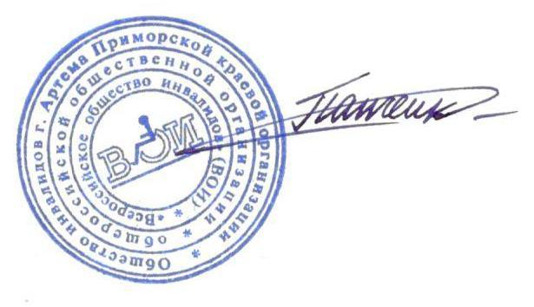
 |  |  |  |  |  |  | 2,121,447

Председатель
Общества инвалидов г. Артёма |  |  |  |  | А.К. Панченко

